A_利润表
腾讯控股 2023-2024 利润表(A 类)
数据源:2024.json | 金额单位:百万元 | 比率单位:%
0. 收支拆解(2024年) — 收入=橙 / 成本=蓝 / 利润=红 / 净利=绿
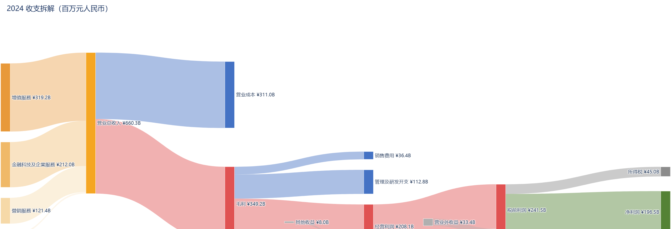

1. 营业收入 / 毛利 / 净利润(百万元)
指标(百万元) | 2023 | 2024
营业总收入 | 609015 | 660257
毛利 | 293109 | 349246
净利润(合并) | 118048 | 196467

营业总收入 / 毛利 / 净利润

2. 四费(销售 / 管理 / 研发 / 财务,百万元)
指标(百万元) | 2023 | 2024
销售费用 | 34211 | 36388
管理费用 | 103525 | 112761
研发费用 | 64078 | 70686
财务费用(净) | 12268 | 11981

四费(百万元)

3. 盈利比率(毛利率 / 净利率)
比率 (%) | 2023 | 2024
毛利率 | 48.13 | 52.9
净利率 | 19.38 | 29.76

盈利比率(%)

4. 四费/毛利(销售 / 管理 / 研发 / 财务 占毛利,%)
占毛利 (%) | 2023 | 2024
销售/毛利 | 11.67 | 10.42
管理/毛利 | 35.32 | 32.29
研发/毛利 | 21.86 | 20.24
财务/毛利 | 4.19 | 3.43

四费 / 毛利(%)

5. 四费占毛利堆叠(%)
占毛利 (%) | 2023 | 2024
销售/毛利 | 11.67 | 10.42
管理/毛利 | 35.32 | 32.29
研发/毛利 | 21.86 | 20.24
财务/毛利 | 4.19 | 3.43

四费占毛利堆叠(%)

6. 数据质量(追溯重述记录)
未检测到重述

B_业务分析
腾讯控股 2023-2024 业务分析(B 类)
数据源:2024.json | 金额单位:百万元 | 比率单位:%

1. 分业务线收入(百万元) + 毛利率(%)
业务线(百万元) | 2023 | 2024
增值服務 | 298375 | 319168
營銷服務 | 101482 | 121374
金融科技及企業服務 | 203763 | 211956
其他 | 5395 | 7759

占比(%) | 2023 | 2024
增值服務 | 49 | 48.3
營銷服務 | 16.7 | 18.4
金融科技及企業服務 | 33.5 | 32.1
其他 | 0.9 | 1.2

业务线收入占比(%)

毛利率(%) | 2023 | 2024
增值服務 | 54.27 | 56.91
營銷服務 | 50.59 | 55.39
金融科技及企業服務 | 39.57 | 47.04
其他 | -14.64 | 8.45

业务线毛利率(%)

2. 分地区收入(百万元)
地区(百万元) | 2023 | 2024
中國內地 | 550779 | 595458
其他 | 58236 | 64799

分地区收入(百万元)

3. 前五大客户/供应商集中度(%)
年份 | 2023 | 2024
前五大客户占比(%)
前五大供应商占比(%)

前五大集中度(%)

类别 | 2024年客户 | 2024年供应商
前五大 | 0 | 0
其他 | 100 | 100

2024年客户集中度
2024年供应商集中度

4. 员工规模与结构
指标 | 2023 | 2024
员工总数(万人) | 10.54 | 11.06
技术/研发人员(万人)
技术/研发占比(%)
当年净增(万人) |  | 0.51

员工总数 vs 技术人员(万人)

2024年专业构成 | 人数(人) | 占比(%)

C_现金流
腾讯控股 2023-2024 现金流(C 类)
数据源:2024.json | 金额单位:百万元 | 比率/分红率:% | OCF/净利:倍数

1. 三类现金流(经营 / 投资 / 筹资,百万元)
现金流类别(百万元) | 2023 | 2024
经营活动现金流净额 | 221962 | 258521
投资活动现金流净额 | -125161 | -122187
筹资活动现金流净额 | -82573 | -176494

三类现金流净额(百万元)

2. 经营现金流 vs 净利润(盈利质量校验)
指标 | 2023 | 2024
经营活动现金流净额(百万元) | 221962 | 258521
净利润(百万元) | 118048 | 196467
OCF / 净利润 (倍数) | 1.88 | 1.32

OCF vs 净利润(百万元)

3. 资本开支 Capex(投入强度)
指标 | 2023 | 2024
Capex(百万元) | 21008 | 62927
Capex / 营收 (%) | 3.45 | 9.53

资本开支 Capex(百万元)

4. 自由现金流 FCF = OCF − Capex(真实可分配现金)
指标 | 2023 | 2024
FCF(百万元) | 200954 | 195594
FCF / 营收 (%) | 33 | 29.62

自由现金流 FCF(百万元)

5. 股东回报(现金分红+利息支付 / 股份回购)
项目(百万元) | 2023 | 2024
分配股利、利息支付现金 | 20983 | 28859
股份回购支付现金 | 43767 | 102331
分红率 = 分红+利息 / 净利 (%) | 17.77 | 14.69

股东回报(百万元)

6. 现金储备(期末余额 + 当年净增减)
指标(百万元) | 2023 | 2024
期末现金及等价物余额 | 172320 | 132519
当年现金净增加额 | 14228 | -40160

期末现金及等价物余额(百万元)

D_资产负债表
腾讯控股 2023-2024年末 资产负债表(D 类) |  |  | 原始数据(全精度,单位:million)
数据源:2024.json | 金额单位:百万元 | 比率:% | 周转:天 |  |  | 科目 | 2023年末 | 2024年末
 |  |  | 货币资金 | 172320 | 132519
1. 资产 / 负债 / 所有者权益(百万元) |  |  | 应收账款 | 46606 | 48203
科目(百万元) | 2023末 | 2024末 | 存货 | 456 | 440
总资产 | 1577246 | 1780995 | 流动资产合计 | 518446 | 496180
总负债 | 703565 | 727099 | 固定资产 | 53232 | 80185
所有者权益(合计) | 873681 | 1053896 | 商誉 | 126220 | 142126
资产负债率(%) | 44.61 | 40.83 | 资产总计 | 1577246 | 1780995
 |  |  | 短期借款 | 41537 | 52885
资产 / 负债 / 所有者权益(百万元)
 |  |  | 长期借款 | 155819 | 146521
 |  |  | 应付债券 | 151262 | 139209
 |  |  | 租赁负债 | 22622 | 19497
 |  |  | 负债合计 | 703565 | 727099
 |  |  | 归属于母公司股东权益 | 808591 | 973548
 |  |  | 股东权益合计 | 873681 | 1053896

 |  |  | 财务费用附注(期间数)
 |  |  | 科目 | 2023年 | 2024年
 |  |  | 利息支出 | 12268 | 11981

2. 杠杆趋势(资产负债率 / 有息负债率,%)
比率(%) | 2023末 | 2024末
资产负债率 | 44.61 | 40.83
有息负债率(有息负债/总资产) | 23.54 | 20.11

杠杆趋势(%)

3. 有息负债结构 + 净负债(百万元)
项目(百万元) | 2023末 | 2024末
短期借款 | 41537 | 52885
一年内到期非流动负债
长期借款 | 155819 | 146521
应付债券 | 151262 | 139209
租赁负债 | 22622 | 19497
货币资金 | 172320 | 132519
有息负债合计 | 371240 | 358112
净有息负债(有息-货币) | 198920 | 225593

有息负债结构(百万元)

4. 营运资本周转(周转天数 + 现金转换周期 CCC)
周转天数(天) | 2023 | 2024
应收账款周转天数 | 27.9 | 26.2
存货周转天数 | 0.5 | 0.5
应付账款周转天数
现金转换周期 CCC

营运资本周转(天)

5. 资产结构(2024年末)+ 商誉占净资产(减值风险)
2024年末科目 | 金额(百万元) | 占总资产(%)
货币资金 | 132519 | 7.4
应收账款 | 48203 | 2.7
存货 | 440 | 0
固定资产 | 80185 | 4.5
在建工程
商誉 | 142126 | 8
其他资产 | 1377522 | 77.3

2024年末资产结构

减值风险代理 | 2023末 | 2024末
商誉/归母净资产(%) | 15.61 | 14.6

E_回报指标
腾讯控股 2023-2024年 回报指标(E 类:ROE / ROA / ROIC / 杜邦)
数据源:2024.json | 比率:% | 周转:次 | 乘数:倍 | ROE 为归母口径

1. 回报指标趋势(ROE / ROA / ROIC,%)
指标(%) | 2023 | 2024
ROE 净资产收益率(归母) | 14.25 | 21.78
ROA 总资产收益率 | 7.48 | 11.7
ROIC 投入资本回报率 | 10.2 | 15.52

回报指标趋势(%)

2. 杜邦三因子(归母净利率% / 总资产周转 / 权益乘数)
杜邦因子 | 2023 | 2024
归母净利率(%) | 18.92 | 29.39
总资产周转率(次) | 0.39 | 0.39
权益乘数(倍) | 1.95 | 1.88

杜邦三因子分解

3. ROE 杜邦归因(归母净利率 × 总资产周转 × 权益乘数 = ROE)
年度 | 归母净利率 | 总资产周转 | 权益乘数 | ROE
2023 | 18.92% | 0.39 | 1.95 | 14.25%
2024 | 29.39% | 0.39 | 1.88 | 21.78%

